Датасет
№ | X = Рост (фикс) | Y = баскетболист | p^ | Y^ | Y=Y^ | Yreg
56 | 154 | 0 | 0.074137792297 | 0 | 1 | 0
84 | 154 | 0 | 0.074137792297 | 0 | 1 | 0
28 | 155 | 0 | 0.082149029898 | 0 | 1 | 0
43 | 155 | 0 | 0.082149029898 | 0 | 1 | 0 |  |  | st | mid | end | p | p_фикс | odds | ln(odds) | p^
9 | 157 | 0 | 0.10057065372 | 0 | 1 | 0 |  | I1 | 154 | 157.5 | 161 | 0.071428571429 | 0.071428571 | 0.076923076426 | -2.5649493639 | 0.10571762089
69 | 157 | 0 | 0.10057065372 | 0 | 1 | 0 |  | I2 | 161 | 164.5 | 168 | 0.125 | 0.125 | 0.14285714286 | -1.9459101491 | 0.20486674069
76 | 157 | 0 | 0.10057065372 | 0 | 1 | 0 |  | I3 | 168 | 171.5 | 175 | 0.44444444444 | 0.444444444 | 0.79999999856 | -0.22314355311 | 0.35961167073
33 | 158 | 0 | 0.11109546187 | 0 | 1 | 0 |  | I4 | 175 | 178.5 | 182 | 0.69230769231 | 0.692307692 | 2.2499999967 | 0.81093021477 | 0.55034135428
72 | 158 | 0 | 0.11109546187 | 0 | 1 | 0 |  | I5 | 182 | 185.5 | 189 | 0.84615384615 | 0.846153846 | 5.4999999935 | 1.7047480911 | 0.72733634187
78 | 158 | 0 | 0.11109546187 | 0 | 1 | 0 |  | I6 | 189 | 192.5 | 196 | 0.88888888889 | 0.888888889 | 8.000000009 | 2.0794415428 | 0.85324096817
36 | 159 | 0 | 0.12257160081 | 0 | 1 | 0 |  | I7 | 196 | 199.5 | 203 | 0.90909090909 | 0.909090909 | 9.999999989 | 2.3025850919 | 0.92685477205
2 | 160 | 0 | 0.13505310973 | 0 | 1 | 0 |  | I8 | 203 | 206.5 | 210 | 0.93333333333 | 0.933333333 | 13.999999925 | 2.6390573243 | 0.96505635913
81 | 161 | 1 | 0.14859037491 | 0 | 0 | 0
92 | 161 | 0 | 0.14859037491 | 0 | 1 | 0
53 | 162 | 0 | 0.16322849655 | 0 | 1 | 0
57 | 162 | 0 | 0.16322849655 | 0 | 1 | 0
58 | 162 | 0 | 0.16322849655 | 0 | 1 | 0
68 | 162 | 0 | 0.16322849655 | 0 | 1 | 0
97 | 162 | 0 | 0.16322849655 | 0 | 1 | 0
47 | 163 | 0 | 0.17900548217 | 0 | 1 | 0
62 | 163 | 0 | 0.17900548217 | 0 | 1 | 0
73 | 163 | 0 | 0.17900548217 | 0 | 1 | 0
91 | 163 | 1 | 0.17900548217 | 0 | 0 | 0
70 | 164 | 0 | 0.19595030434 | 0 | 1 | 0
12 | 165 | 0 | 0.2140808798 | 0 | 1 | 0
94 | 165 | 0 | 0.2140808798 | 0 | 1 | 0
14 | 166 | 1 | 0.23340204567 | 0 | 0 | 0
34 | 166 | 0 | 0.23340204567 | 0 | 1 | 0
3 | 167 | 0 | 0.25390362784 | 0 | 1 | 0
77 | 168 | 0 | 0.27555871278 | 0 | 1 | 0
25 | 171 | 1 | 0.34689857334 | 0 | 0 | 0
44 | 171 | 0 | 0.34689857334 | 0 | 1 | 0
49 | 172 | 0 | 0.37252492518 | 0 | 1 | 0
75 | 172 | 1 | 0.37252492518 | 0 | 0 | 0
6 | 173 | 0 | 0.39888814327 | 0 | 1 | 0
59 | 174 | 1 | 0.42585085933 | 0 | 0 | 0
86 | 174 | 0 | 0.42585085933 | 0 | 1 | 0
41 | 175 | 1 | 0.45326184802 | 0 | 0 | 0
74 | 175 | 0 | 0.45326184802 | 0 | 1 | 0
23 | 176 | 1 | 0.48095921237 | 0 | 0 | 0
96 | 176 | 1 | 0.48095921237 | 0 | 0 | 0
30 | 177 | 0 | 0.5087740992 | 1 | 0 | 1
38 | 177 | 0 | 0.5087740992 | 1 | 0 | 1
31 | 178 | 1 | 0.53653476928 | 1 | 1 | 1
85 | 179 | 1 | 0.56407081704 | 1 | 1 | 1
20 | 180 | 0 | 0.5912173211 | 1 | 0 | 1
63 | 180 | 1 | 0.5912173211 | 1 | 1 | 1
4 | 181 | 1 | 0.6178187129 | 1 | 1 | 1
11 | 181 | 0 | 0.6178187129 | 1 | 0 | 1
95 | 181 | 1 | 0.6178187129 | 1 | 1 | 1
22 | 182 | 1 | 0.64373217572 | 1 | 1 | 1
29 | 182 | 1 | 0.64373217572 | 1 | 1 | 1
39 | 183 | 0 | 0.6688304256 | 1 | 0 | 1
71 | 183 | 1 | 0.6688304256 | 1 | 1 | 1
60 | 184 | 1 | 0.69300377598 | 1 | 1 | 1
88 | 184 | 1 | 0.69300377598 | 1 | 1 | 1
50 | 185 | 1 | 0.71616144192 | 1 | 1 | 1
64 | 185 | 1 | 0.71616144192 | 1 | 1 | 1
83 | 185 | 1 | 0.71616144192 | 1 | 1 | 1
90 | 185 | 1 | 0.71616144192 | 1 | 1 | 1
13 | 186 | 0 | 0.73823209217 | 1 | 0 | 1
55 | 188 | 1 | 0.77892280383 | 1 | 1 | 1
45 | 189 | 1 | 0.79749322556 | 1 | 1 | 1
82 | 189 | 1 | 0.79749322556 | 1 | 1 | 1
87 | 189 | 1 | 0.79749322556 | 1 | 1 | 1
54 | 190 | 1 | 0.81487447885 | 1 | 1 | 1
67 | 190 | 0 | 0.81487447885 | 1 | 0 | 1
32 | 192 | 1 | 0.84613456689 | 1 | 1 | 1
26 | 193 | 1 | 0.86007343189 | 1 | 1 | 1
52 | 193 | 1 | 0.86007343189 | 1 | 1 | 1
5 | 195 | 1 | 0.88478044017 | 1 | 1 | 1
16 | 195 | 1 | 0.88478044017 | 1 | 1 | 1
79 | 195 | 1 | 0.88478044017 | 1 | 1 | 1
99 | 196 | 1 | 0.89565008616 | 1 | 1 | 1
42 | 197 | 1 | 0.90560370721 | 1 | 1 | 1
7 | 199 | 1 | 0.92299120005 | 1 | 1 | 1
8 | 199 | 1 | 0.92299120005 | 1 | 1 | 1
17 | 199 | 1 | 0.92299120005 | 1 | 1 | 1
40 | 200 | 1 | 0.9305390941 | 1 | 1 | 1
18 | 202 | 1 | 0.94361951815 | 1 | 1 | 1
27 | 202 | 1 | 0.94361951815 | 1 | 1 | 1
93 | 202 | 1 | 0.94361951815 | 1 | 1 | 1
98 | 202 | 1 | 0.94361951815 | 1 | 1 | 1
61 | 203 | 0 | 0.949256716 | 1 | 0 | 1
80 | 203 | 1 | 0.949256716 | 1 | 1 | 1
48 | 204 | 0 | 0.95435754185 | 1 | 0 | 1
65 | 204 | 1 | 0.95435754185 | 1 | 1 | 1
10 | 205 | 1 | 0.95896778531 | 1 | 1 | 1
19 | 205 | 1 | 0.95896778531 | 1 | 1 | 1
21 | 205 | 1 | 0.95896778531 | 1 | 1 | 1
46 | 205 | 1 | 0.95896778531 | 1 | 1 | 1
89 | 205 | 1 | 0.95896778531 | 1 | 1 | 1
100 | 205 | 1 | 0.95896778531 | 1 | 1 | 1
51 | 206 | 1 | 0.96313034853 | 1 | 1 | 1
15 | 207 | 1 | 0.96688521734 | 1 | 1 | 1
24 | 207 | 1 | 0.96688521734 | 1 | 1 | 1
37 | 208 | 1 | 0.97026948808 | 1 | 1 | 1
1 | 209 | 1 | 0.97331743716 | 1 | 1 | 1
35 | 210 | 1 | 0.97606062249 | 1 | 1 | 1
66 | 210 | 1 | 0.97606062249 | 1 | 1 | 1
Срзнач | 181.71 | 0.59 | 0.57631517449 | 0.59 | 0.82 | 0.59

 |  |  |  |  |  | k | 7.0445249539
 |  |  |  |  |  | k_int | 8
 |  |  |  |  |  | R | 56
 |  |  |  |  |  | h | 7

 |  |  |  |  |  |  |  | logreg | reg
 |  |  |  |  |  |  | a1 | 0.1113 | 0.0196
 |  |  |  |  |  |  | a0 | -19.665 | -2.9685
 |  |  |  |  |  |  | Thr | 0.5

Метрики
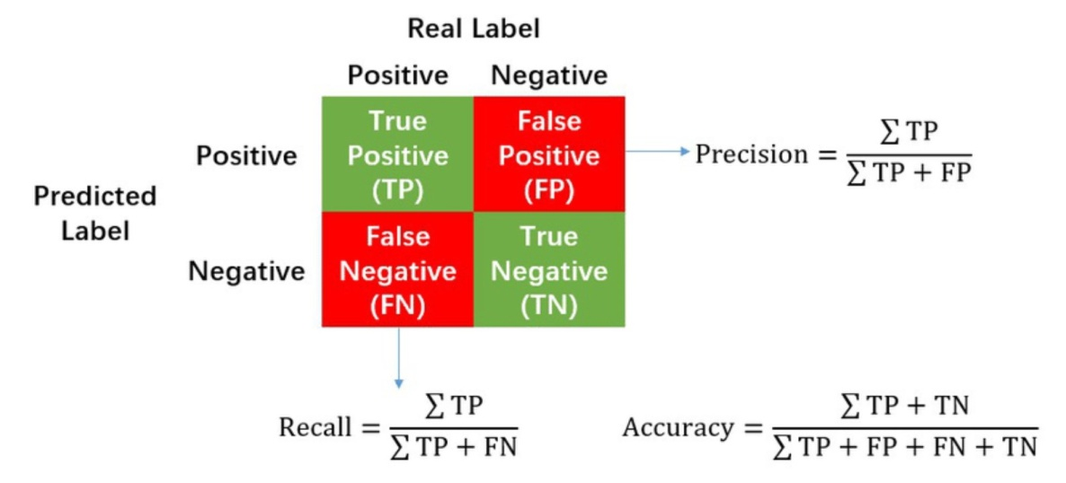
№ | Y | Y^
1 | 0 | 0 |  | TP | 50
2 | 0 | 0 |  | TN | 32
3 | 0 | 0 |  | FP | 9
4 | 0 | 0 |  | FN | 9
5 | 0 | 0
6 | 0 | 0
7 | 0 | 0 |  | Accuracy | 0.82
8 | 0 | 0 |  | Precision | 0.84745762712
9 | 0 | 0 |  | Recall | 0.84745762712
10 | 0 | 0 |  | F1-score | 0.84745762712
11 | 0 | 0
12 | 0 | 0
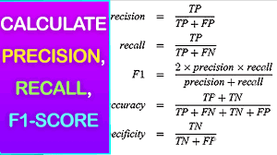
14 | 0 | 0
15 | 0 | 0
16 | 0 | 0
17 | 0 | 0
18 | 0 | 0
19 | 0 | 0
20 | 0 | 0
21 | 0 | 0
22 | 0 | 0
24 | 0 | 0
25 | 0 | 0
26 | 0 | 0
28 | 0 | 0
29 | 0 | 0
30 | 0 | 0
32 | 0 | 0
33 | 0 | 0
35 | 0 | 0
37 | 0 | 0
39 | 0 | 0 | ppp
42 | 0 | 1
43 | 0 | 1
46 | 0 | 1
49 | 0 | 1
53 | 0 | 1
61 | 0 | 1
67 | 0 | 1
84 | 0 | 1
86 | 0 | 1 | ppp
13 | 1 | 0
23 | 1 | 0
27 | 1 | 0
31 | 1 | 0
34 | 1 | 0
36 | 1 | 0
38 | 1 | 0
40 | 1 | 0
41 | 1 | 0 | ppp
44 | 1 | 1
45 | 1 | 1
47 | 1 | 1
48 | 1 | 1
50 | 1 | 1
51 | 1 | 1
52 | 1 | 1
54 | 1 | 1
55 | 1 | 1
56 | 1 | 1
57 | 1 | 1
58 | 1 | 1
59 | 1 | 1
60 | 1 | 1
62 | 1 | 1
63 | 1 | 1
64 | 1 | 1
65 | 1 | 1
66 | 1 | 1
68 | 1 | 1
69 | 1 | 1
70 | 1 | 1
71 | 1 | 1
72 | 1 | 1
73 | 1 | 1
74 | 1 | 1
75 | 1 | 1
76 | 1 | 1
77 | 1 | 1
78 | 1 | 1
79 | 1 | 1
80 | 1 | 1
81 | 1 | 1
82 | 1 | 1
83 | 1 | 1
85 | 1 | 1
87 | 1 | 1
88 | 1 | 1
89 | 1 | 1
90 | 1 | 1
91 | 1 | 1
92 | 1 | 1
93 | 1 | 1
94 | 1 | 1
95 | 1 | 1
96 | 1 | 1
97 | 1 | 1
98 | 1 | 1
99 | 1 | 1
100 | 1 | 1

